Sheet1
1 | 搜索输入框无法修改输入法，只能输入数字与字母 | 预期结果
 |  | 可输入数字与中文等各种符号

2 | 输入为空，点搜索无提示 | 预期结果
 |  | 提示玩家：界面显示为空，没有任何商品！

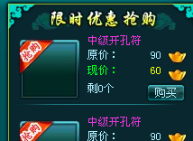
3 | 鼠标位于抢购物品图标时，无物品说明 | 预期结果
 |  | 有物品tooltip

4 | 常用道具中有宝石卖，宝石材料栏中有道具卖，要归类好
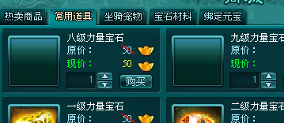
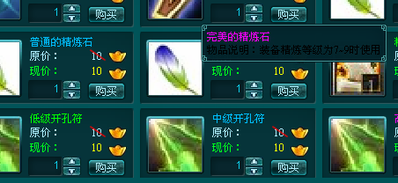

5 | 原价要有划去效果

6 | 物品说明要有绑定和未绑定性质说明
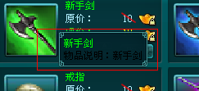

10 | 购买时元宝不足的话，应提示玩家

11 | 每次购买上限为99

12 | 购买时立即购买 |  | 预期结果
 |  |  | 购买时应弹出确认提示框

13 | 货币被挡住

